Exo31
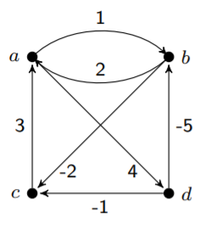
 | 0A
L_0 | 0 | 1 | ∞ | 4 | 0 | 0 | 0 | 0
 | 2 | 0 | -2 | ∞ | 0 | 0 | 0 | 0
 | 3 | ∞ | 0 | ∞ | 0 | 0 | 0 | 0
 | ∞ | -5 | -1 | 0 | 0 | 0 | 0 | 0

L_1 | 0 | 1 | ∞ | 4 | 0 | 0 | 0 | 0
 | 2 | 0 | -2 | 6 | 0 | 0 | 0 | 1
 | 3 | 4 |  | 7 | 0 | 1 | 0 | 1
 | ∞ |  |  |  | 0 | 0 | 0 | 0

L_2

Exo32
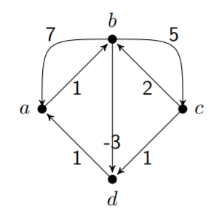

Exo35
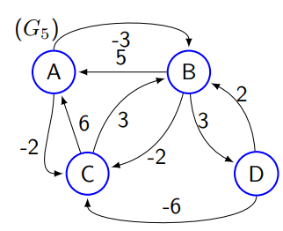
 | L(1)= | 0 | -3 | -2 | ∞ | 0 | 0 | 0 | 0
 |  | 5 | 0 | -2 | 3 | 0 | 0 | 0 | 0
 |  | 6 | 3 | 0 | ∞ | 0 | 0 | 0 | 0
 |  | ∞ | 2 | -6 | 0 | 0 | 0 | 0 | 0

 | L(2)= | 0 | -3 | -5 | 0 | 0 | 0 | 2 | 2
 |  | 5 | 0 | -2 | 3 | 0 | 0 | 0 | 0
 |  | 6 | 3 | 0 | 6 | 0 | 0 | 0 | 2
 |  | 7 | 2 | -6 | 0 | 2 | 0 | 0 | 0

 | L(3)= | 0 | -3 | -5 | 0 | 0 | 0 | 2 | 2
 |  | 4 | 0 | -2 | 3 | 3 | 0 | 0 | 0
 |  | 6 | 3 | 0 | 6 | 0 | 0 | 0 | 2
 |  | 0 | -3 | -6 | 0 | 3 | 3 | 0 | 0
bc= bd+ dc
 | L(4)= | 0 | -3 | -6 | 0 | 0 | 0 | 4 | 2
 |  | 3 | 0 | -3 | 3 | 3 | 0 | 4 | 0
 |  | 6 | 3 | 0 | 6 | 0 | 0 | 0 | 2
 |  | 0 | -3 | -6 | 0 | 3 | 3 | 0 | 0

Exo36
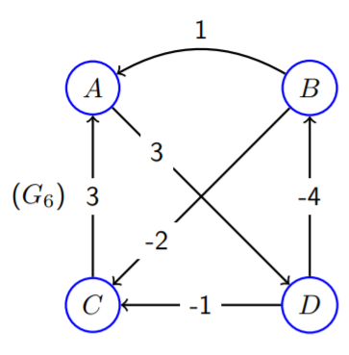

Exo37
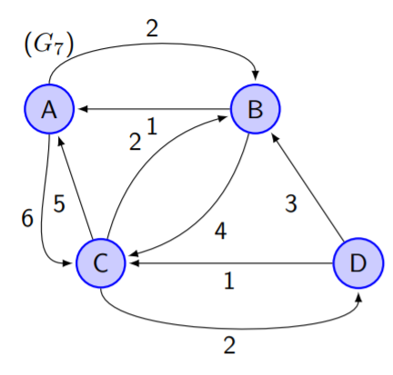

Exo38
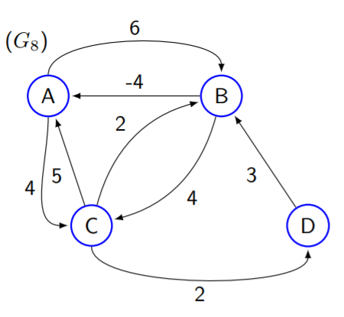

Exo39
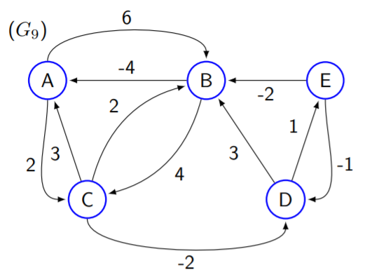

Exo41
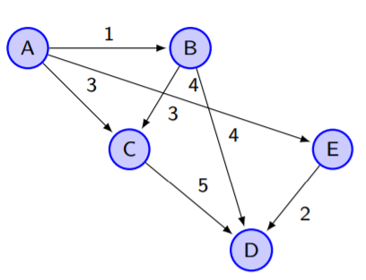
i | rank
A
B
C
D
E
F
G
H

Exo42
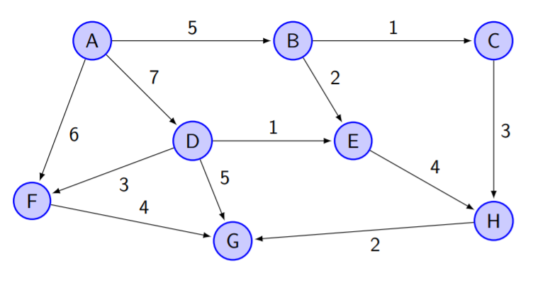
https://graphonline.ru/en/ | i | rank
 | A
 | B
 | C
 | D
 | E
 | F
 | G
 | H

